sume_euro_0121_graf
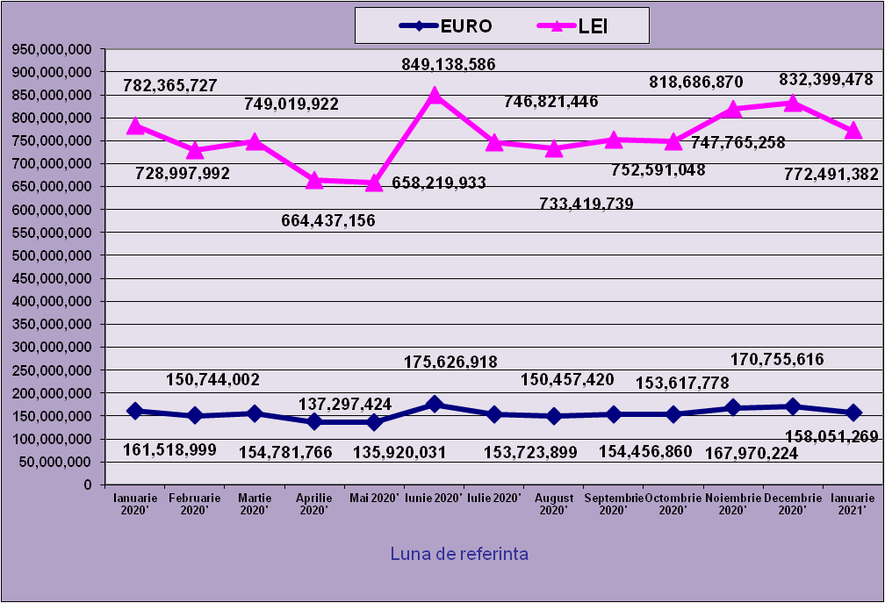
 | Ianuarie 2020' | Februarie 2020' | Martie 2020' | Aprilie 2020' | Mai 2020' | Iunie 2020' | Iulie 2020' | August 2020' | Septembrie 2020' | Octombrie 2020' | Noiembrie 2020' | Decembrie 2020' | Ianuarie 2021'
EURO | 161,518,999 | 150,744,002 | 154,781,766 | 137,297,424 | 135,920,031 | 175,626,918 | 153,723,899 | 150,457,420 | 154,456,860 | 153,617,778 | 167,970,224 | 170,755,616 | 158,051,269
LEI | 782,365,727 | 728,997,992 | 749,019,922 | 664,437,156 | 658,219,933 | 849,138,586 | 746,821,446 | 733,419,739 | 752,591,048 | 747,765,258 | 818,686,870 | 832,399,478 | 772,491,382
curs EURO | 4.8438 | 4.8360 | 4.8392 | 4.8394 | 4.8427 | 4.8349 | 4.8582 | 4.8746 | 4.8725 | 4.8678 | 4.8740 | 4.8748 | 4.8876
 | 1Euro 4,8438 BNR 18/03/2020) | 1Euro 4,8360 BNR 16/04/2020) | 1Euro 4,8392 BNR 18/05/2020) | 1Euro 4,8394 BNR 18/06/2020) | 1Euro 4,8427 BNR 20/07/2020) | 1Euro 4,8349 BNR 18/08/2020) | 1Euro 4,8582 BNR 18/09/2020) | 1Euro 4,8746 BNR 19/10/2020) | 1Euro 4,8725BNR 18/11/2020) | 1Euro 4,8677 BNR 18/12/2020) | 1Euro 4,8740 BNR 18/01/2021) | 1Euro 4,8748 BNR 18/02/2021) | 1Euro 4,8876 BNR 18/03/2021)

evolutie_rp_0121_graf
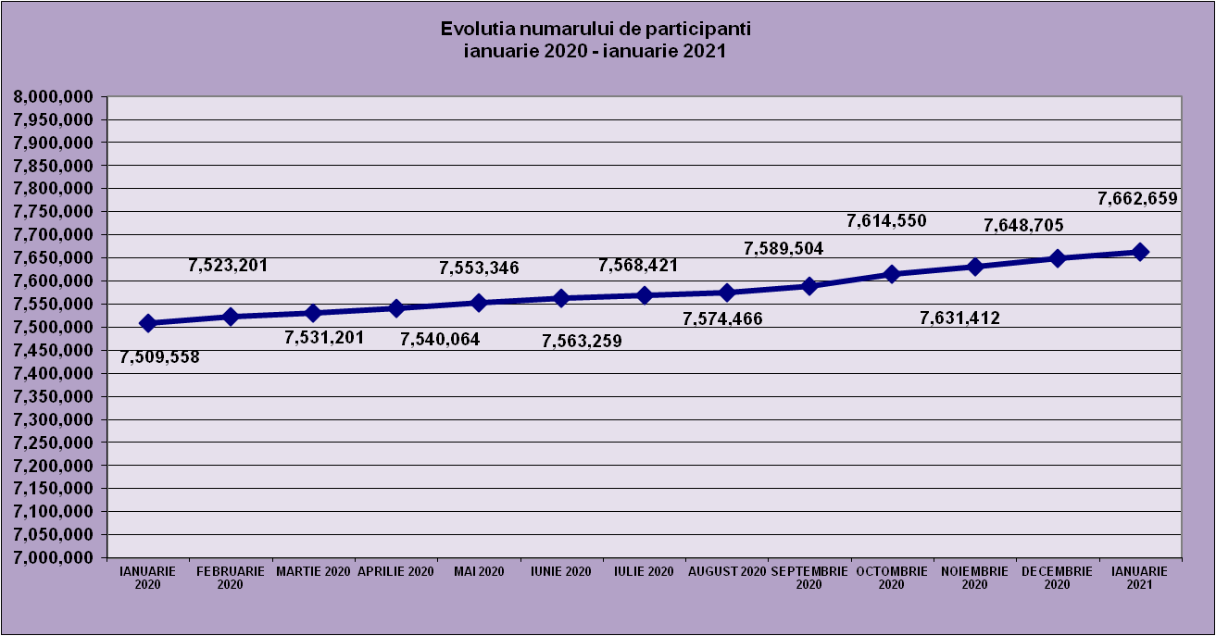
IANUARIE 2020 | FEBRUARIE 2020 | MARTIE 2020 | APRILIE 2020 | MAI 2020 | IUNIE 2020 | IULIE 2020 | AUGUST 2020 | SEPTEMBRIE 2020 | OCTOMBRIE 2020 | NOIEMBRIE 2020 | DECEMBRIE 2020 | IANUARIE 2021
7,509,558 | 7,523,201 | 7,531,201 | 7,540,064 | 7,553,346 | 7,563,259 | 7,568,421 | 7,574,466 | 7,589,504 | 7,614,550 | 7,631,412 | 7,648,705 | 7,662,659

evolutie_aleatorii_0121_graf
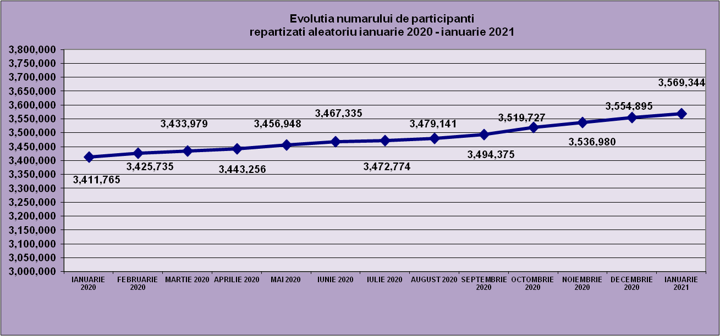
IANUARIE 2020 | FEBRUARIE 2020 | MARTIE 2020 | APRILIE 2020 | MAI 2020 | IUNIE 2020 | IULIE 2020 | AUGUST 2020 | SEPTEMBRIE 2020 | OCTOMBRIE 2020 | NOIEMBRIE 2020 | DECEMBRIE 2020 | IANUARIE 2021
3,411,765 | 3,425,735 | 3,433,979 | 3,443,256 | 3,456,948 | 3,467,335 | 3,472,774 | 3,479,141 | 3,494,375 | 3,519,727 | 3,536,980 | 3,554,895 | 3,569,344

Sheet1
Repartizarea pe sexe a participantilor la luna de referinta IANUARIE 2021
femei | 3,675,871
barbati | 3,986,788

Sheet2
Situatie centralizatoare privind repartizarea pe sexe si categorii de varsta a participantilor aferente lunii de referinta IANUARIE 2021
 | 15-25 ani 25-35 ani 35-45 ani peste 45 de ani
15-25 ani | 689,595
25-35 ani | 2,183,097
35-45 ani | 2,714,684
peste 45 de ani | 2,075,283

